등록목록
현장노트 · 사진 등록목록
등록 목록 조회 범위 · 36건 · 체험 예시 · 실제 현장 아님 · 생성 2026-10-14 (한국시간) · 자동 분류는 확인 필요

날짜 | 동호수 | 위치 | 공종 | 내용 | 비고 | 해당사진
2026-10-08 | 102동 803호 | 현관 | 내장 | 현관 몰딩 이음부 틈새, ○○내장 보수. | 체험 예시 · 실제 현장 아님 / 자동 분류 · 확인 전 | 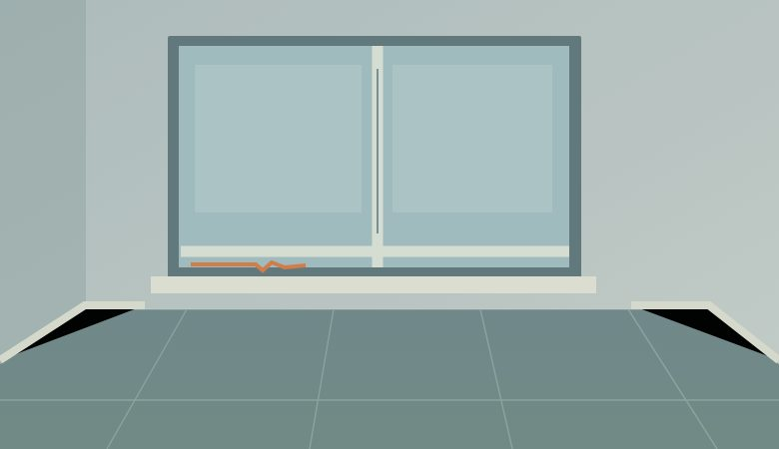
2026-10-08 | 102동 903호 | 안방 | 도배 | 안방 벽지 들뜸, ○○도배 보수. | 체험 예시 · 실제 현장 아님 / 자동 분류 · 확인 전 | 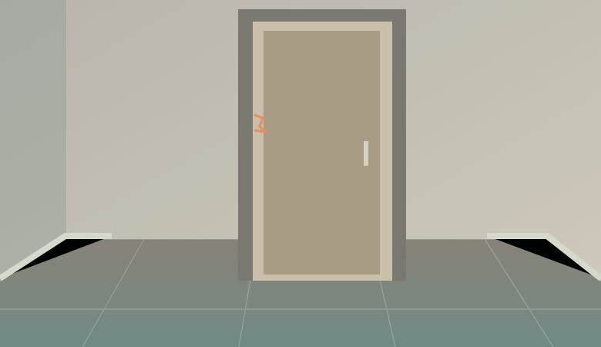
2026-10-08 | 101동 1204호 | 거실 | 도배 | 거실 벽지 들뜸, ○○도배 보수. | 체험 예시 · 실제 현장 아님 / 자동 분류 · 확인 전
2026-10-08 | 102동 804호 | 거실 | 창호 | 거실 창호 하부 코킹 누락, ○○창호 보수. | 체험 예시 · 실제 현장 아님 / 자동 분류 · 확인 전
2026-10-08 | 101동 1303호 | 욕실 | 타일 | 욕실 벽 타일 들뜸, ○○타일 보수. | 체험 예시 · 실제 현장 아님 / 자동 분류 · 확인 전 | 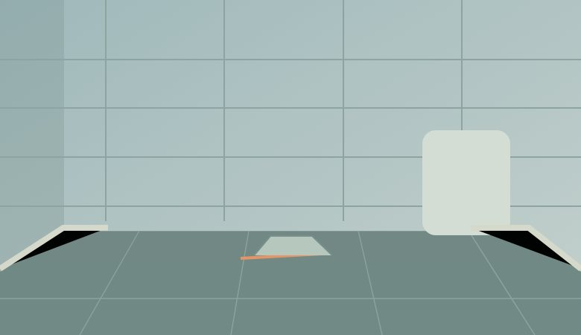
2026-10-08 | 101동 1203호 | 욕실 | 타일 | 욕실 바닥 타일 단차, ○○타일 확인. | 체험 예시 · 실제 현장 아님 / 자동 분류 · 확인 전
2026-10-09 | 101동 1204호 | 현관 | 내장 | 현관 몰딩 이음부 틈새, ○○내장 보수. | 체험 예시 · 실제 현장 아님 / 자동 분류 · 확인 전
2026-10-09 | 102동 804호 | 안방 | 내장 | 안방 문선 찍힘, ○○내장 보수. | 체험 예시 · 실제 현장 아님 / 자동 분류 · 확인 전
2026-10-09 | 101동 1203호 | 주방 | 가구 | 주방 싱크대 문짝 찍힘, ○○가구 보수. | 체험 예시 · 실제 현장 아님 / 자동 분류 · 확인 전 | 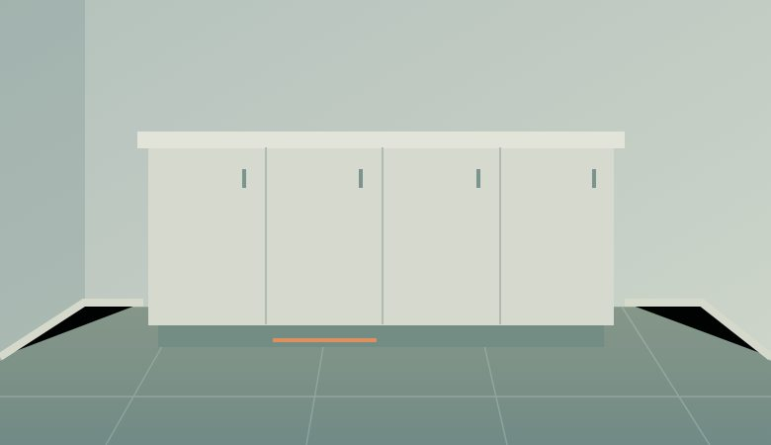
2026-10-09 | 102동 903호 | 주방 | 가구 | 주방 걸레받이 미시공, ○○가구 확인. | 체험 예시 · 실제 현장 아님 / 자동 분류 · 확인 전
2026-10-09 | 102동 903호 | 거실 | 도배 | 거실 벽지 들뜸, ○○도배 보수. | 체험 예시 · 실제 현장 아님 / 자동 분류 · 확인 전
2026-10-09 | 101동 1303호 | 거실 | 창호 | 거실 창호 하부 코킹 누락, ○○창호 보수. | 체험 예시 · 실제 현장 아님 / 자동 분류 · 확인 전
2026-10-09 | 102동 804호 | 욕실 | 타일 | 욕실 바닥 타일 단차, ○○타일 확인. | 체험 예시 · 실제 현장 아님 / 자동 분류 · 확인 전
2026-10-10 | 102동 903호 | 작은방 | 전기 | 작은방 콘센트 미설치, ○○전기 확인. | 체험 예시 · 실제 현장 아님 / 자동 분류 · 확인 전
2026-10-10 | 101동 1303호 | 안방 | 내장 | 안방 문선 찍힘, ○○내장 보수. | 체험 예시 · 실제 현장 아님 / 자동 분류 · 확인 전
2026-10-10 | 102동 803호 | 주방 | 가구 | 주방 걸레받이 미시공, ○○가구 확인. | 체험 예시 · 실제 현장 아님 / 자동 분류 · 확인 전
2026-10-10 | 101동 1203호 | 거실 | 창호 | 거실 창호 하부 코킹 누락, ○○창호 보수. | 체험 예시 · 실제 현장 아님 / 자동 분류 · 확인 전
2026-10-10 | 102동 903호 | 욕실 | 타일 | 욕실 벽 타일 들뜸, ○○타일 보수. | 체험 예시 · 실제 현장 아님 / 자동 분류 · 확인 전
2026-10-10 | 101동 1303호 | 욕실 | 타일 | 욕실 바닥 타일 단차, ○○타일 확인. | 체험 예시 · 실제 현장 아님 / 자동 분류 · 확인 전
2026-10-11 | 101동 1203호 | 안방 | 도배 | 안방 벽지 들뜸, ○○도배 보수. | 체험 예시 · 실제 현장 아님 / 자동 분류 · 확인 전
2026-10-11 | 102동 803호 | 욕실 | 타일 | 욕실 벽 타일 들뜸, ○○타일 보수. | 체험 예시 · 실제 현장 아님 / 자동 분류 · 확인 전
2026-10-11 | 101동 1204호 | 욕실 | 타일 | 욕실 바닥 타일 단차, ○○타일 확인. | 체험 예시 · 실제 현장 아님 / 자동 분류 · 확인 전
2026-10-11 | 101동 1203호 | 욕실 | 타일 | 욕실 바닥 타일 단차, ○○타일 확인. | 체험 예시 · 실제 현장 아님 / 자동 분류 · 확인 전
2026-10-12 | 101동 1303호 | 현관 | 내장 | 현관 몰딩 이음부 틈새, ○○내장 보수. | 체험 예시 · 실제 현장 아님 / 자동 분류 · 확인 전
2026-10-12 | 101동 1204호 | 주방 | 가구 | 주방 싱크대 문짝 찍힘, ○○가구 보수. | 체험 예시 · 실제 현장 아님 / 자동 분류 · 확인 전
2026-10-12 | 101동 1203호 | 거실 | 도배 | 거실 벽지 들뜸, ○○도배 보수. | 체험 예시 · 실제 현장 아님 / 자동 분류 · 확인 전
2026-10-12 | 102동 803호 | 거실 | 창호 | 거실 창호 하부 코킹 누락, ○○창호 보수. | 체험 예시 · 실제 현장 아님 / 자동 분류 · 확인 전
2026-10-12 | 102동 903호 | 욕실 | 타일 | 욕실 바닥 타일 단차, ○○타일 확인. | 체험 예시 · 실제 현장 아님 / 자동 분류 · 확인 전
2026-10-13 | 102동 803호 | 안방 | 내장 | 안방 문선 찍힘, ○○내장 보수. | 체험 예시 · 실제 현장 아님 / 자동 분류 · 확인 전
2026-10-13 | 102동 804호 | 주방 | 가구 | 주방 걸레받이 미시공, ○○가구 확인. | 체험 예시 · 실제 현장 아님 / 자동 분류 · 확인 전
2026-10-13 | 101동 1204호 | 거실 | 창호 | 거실 창호 하부 코킹 누락, ○○창호 보수. | 체험 예시 · 실제 현장 아님 / 자동 분류 · 확인 전
2026-10-13 | 102동 803호 | 욕실 | 타일 | 욕실 바닥 타일 단차, ○○타일 확인. | 체험 예시 · 실제 현장 아님 / 자동 분류 · 확인 전
2026-10-14 | 102동 804호 | 작은방 | 전기 | 작은방 콘센트 미설치, ○○전기 확인. | 체험 예시 · 실제 현장 아님 / 자동 분류 · 확인 전
2026-10-14 | 101동 1303호 | 주방 | 가구 | 주방 걸레받이 미시공, ○○가구 확인. | 체험 예시 · 실제 현장 아님 / 자동 분류 · 확인 전
2026-10-14 | 102동 804호 | 욕실 | 타일 | 욕실 벽 타일 들뜸, ○○타일 보수. | 체험 예시 · 실제 현장 아님 / 자동 분류 · 확인 전
2026-10-14 | 101동 1204호 | 욕실 | 타일 | 욕실 바닥 타일 단차, ○○타일 확인. | 체험 예시 · 실제 현장 아님 / 자동 분류 · 확인 전

